信用交易
融资融券市场交易数据统计(2023-03-13)

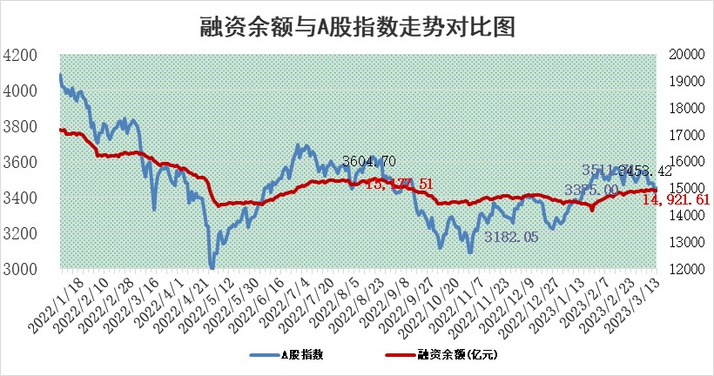
标的证券 | 融资融券余额（亿元） | 融资余额（亿元） | 融券余额（亿元） | 融资买入额（亿元） | 融资融券规模变化（亿元） | 融资余额增幅(‰) | 融券余额增幅(%)
统计数据 | 15,854.07 | 14,921.61 | 932.46 | 640.33 | 22.23 | 1.22 | 0.44

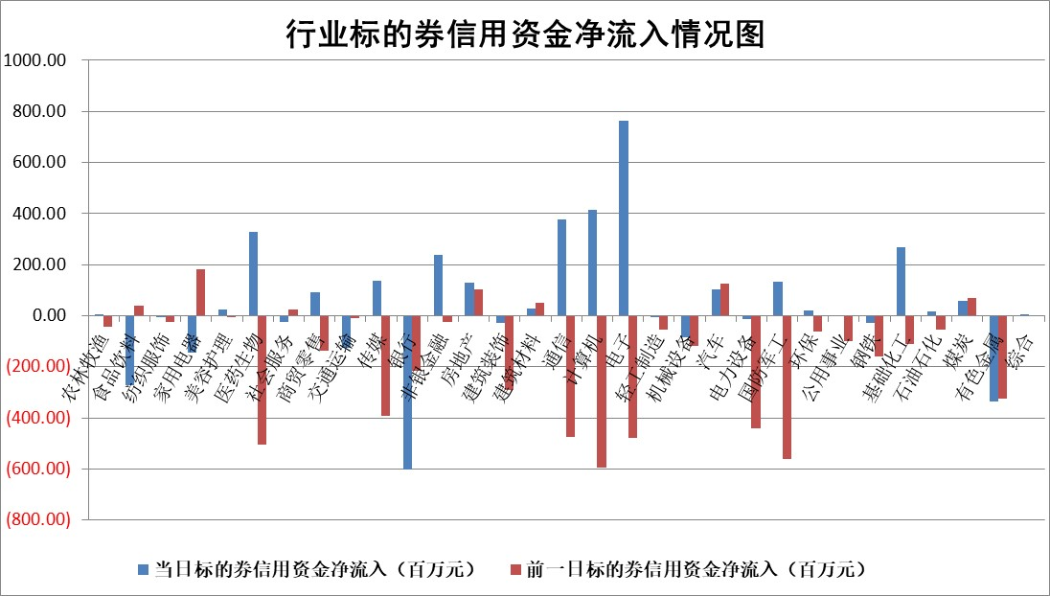

标的基金代码 | 标的基金简称 | 融资余额/市值(%) | 融资余额增幅(%) | 融资买入额/成交金额(%) | （融资余额净增额-融券余额净增额）/市值(‱) | 融券余额降幅(%) | ABS[（融资余额净增额-融券余额净增额）/市值净增额-1](%)
159902 | 华夏中小板ETF | 0.00 | 0.00 | 0.00 | 0.00 | 0.00 | 100.00
159915 | 易方达创业板ETF | 2.62 | 15.44 | 32718.22 | 35.62 | 15.14 | 162.66
159919 | 嘉实沪深300ETF | 4.58 | -0.22 | 0.83 | -2.77 | -15.72 | 102.75
159920 | 华夏恒生ETF | 77.23 | -0.16 | 1.94 | -12.53 | -31.58 | 117.23
159922 | 嘉实中证500ETF | 0.69 | -4.82 | 9.02 | -11.31 | -0.96 | 120.04
159925 | 南方沪深300ETF | 0.02 | 2.89 | 0.08 | 0.06 | 0.00 | 99.93
159928 | 消费ETF | 0.78 | -0.53 | 2.79 | -0.68 | -2.23 | 100.36
159934 | 易方达黄金ETF | 437.04 | 0.03 | 26.85 | 11.78 | 0.00 | 83.56
159939 | 全指信息技术ETF | 0.49 | -12.97 | 81.41 | -7.37 | -2.12 | 103.55
159940 | 全指金融地产ETF | 0.16 | -3.47 | 0.00 | -0.59 | 0.00 | 105.39
159995 | 半导体芯片ETF | 2.03 | 2.75 | 242.16 | 5.49 | 0.38 | 128.48
159997 | 天弘中证电子ETF | 1.43 | 2.06 | 1.35 | 2.87 | -1.19 | 97.55
159998 | 天弘中证计算机主题ETF | 0.45 | 0.53 | 0.17 | 0.24 | 0.00 | 99.95
510050 | 华夏上证50ETF | 9.76 | 0.77 | 134.73 | 2.81 | -35.81 | 98.56
510180 | 华安上证180ETF | 0.46 | -0.38 | 0.81 | -0.24 | -5.64 | 100.17
510880 | 华泰柏瑞红利ETF | 0.24 | -2.63 | 0.50 | -1.69 | -41.57 | 101.93
510900 | 易方达恒生H股ETF | 107.65 | -0.45 | 8.51 | -48.14 | 0.00 | 160.48
511010 | 5年期国债ETF | 0.00 | 0.00 | 0.00 | 0.00 | 0.00 | 100.00
511380 | 可转债及可交换债券ETF | 8.44 | 0.92 | 7.14 | 7.73 | 0.00 | 91.52
512000 | 全指证券ETF | 6.48 | -0.09 | 16.81 | -2.95 | -6.71 | 104.05
512010 | 沪深300医药卫生ETF | 4.34 | -0.28 | 82.60 | -1.20 | 0.14 | 98.41
512070 | 沪深300非银ETF | 1.47 | 2.30 | 39.12 | 3.16 | -1.10 | 92.73
512400 | 南方中证申万有色金属ETF | 1.16 | -1.54 | 0.29 | -6.98 | -15.33 | 389.95
512580 | 广发中证环保产业ETF | 0.88 | 5.80 | 0.56 | 5.22 | 0.81 | 111.68
512660 | 国泰中证军工ETF | 2.58 | 1.55 | 20.54 | 2.90 | -2.36 | 95.70
512800 | 华宝中证银行ETF | 17.95 | 0.18 | 2.64 | -14.79 | -70.16 | 59.03
512980 | 广发中证传媒ETF | 0.82 | 0.93 | 63.80 | 0.57 | -2.79 | 99.69
515030 | 华夏中证新能源汽车ETF | 2.51 | -3.24 | 26.54 | -8.07 | 0.79 | 95.62
515050 | 华夏中证5G通信主题ETF | 1.20 | 2.73 | 21.85 | 2.20 | -8.88 | 98.31
515070 | 华夏中证人工智能ETF | 1.52 | 9.72 | 5.12 | 13.47 | 0.00 | 94.30
标的股票比较指标 |  | 融资余额/流通A股市值(%) | 融资余额增幅(%) | 融资买入额/成交金额(%) | （融资余额净增额-融券余额净增额）/流通A股市值(‱) | 融券余额降幅(%) | ABS[（融资余额净增额-融券余额净增额）/流通A股市值净增额-1](%)
前十名标的个股 |  | 仁东控股 | 中国移动 | 汇隆新材 | 挖金客 | 奥福环保 | 智立方
 |  | 海兰信 | 芯源微 | 农业银行 | 朗科科技 | 共同药业 | 西测测试
 |  | 全柴动力 | 普蕊斯 | 海立股份 | 荣信文化 | 泰山石油 | 北路智控
 |  | 莱茵生物 | 奥普光电 | 辽宁成大 | 剑桥科技 | 漱玉平民 | 三利谱
 |  | 亚通股份 | 国药一致 | 中原高速 | 狄耐克 | 苏州科达 | 兆龙互连
 |  | 先惠技术 | 君亭酒店 | 广州发展 | 元道通信 | 何氏眼科 | 上海新阳
 |  | 数码视讯 | 康缘药业 | 中关村 | 汇金科技 | 普瑞眼科 | 磁谷科技
 |  | 尖峰集团 | 荣信文化 | 江苏舜天 | 法本信息 | 爱克股份 | 大宏立
 |  | 司尔特 | 挖金客 | 海南橡胶 | 依米康 | 中远海科 | 英威腾
 |  | 中体产业 | 钱江摩托 | 磁谷科技 | 凡拓数创 | 万胜智能 | 中科蓝讯
后十名标的个股 |  | 泽达易盛 | 东方时尚 | 北方国际 | 新国都 | 华夏幸福 | 中钢洛耐
 |  | 中航机电 | 新国都 | 泽达易盛 | 三变科技 | 富信科技 | 国缆检测
 |  | 欧派家居 | 开勒股份 | 中航机电 | 德科立 | 可靠股份 | 信测标准
 |  | 岱美股份 | 奥福环保 | 利源精制 | 哈焊华通 | 海达股份 | 普利制药
 |  | 中国人寿 | 哈焊华通 | 保力新 | 东方时尚 | 广电网络 | 我武生物
 |  | 中信特钢 | 德科立 | 泛海控股 | 鸿博股份 | 翔楼新材 | 华脉科技
 |  | 宁沪高速 | 漱玉平民 | 蓝光发展 | 圣诺生物 | 亚太股份 | 挖金客 | ;
 |  | 古井贡酒 | 秦安股份 | 仁东控股 | 开勒股份 | 建龙微纳 | 和林微纳
 |  | 三棵树 | 三变科技 | 紫鑫药业 | 智立方 | 伊之密 | 读客文化
 |  | 晨光股份 | 森鹰窗业 | 东旭光电 | 民生银行 | 先惠技术 | 东来技术
说明：1.以上普通交易数据和信用交易数据皆以交易日收盘后数据为基准；2.上述标的证券总数据只计算标的证券市场总数据，不包括从标的证券中调出去标的证券数据，所以与交易所公布的总值略有不同； 3.上述行业采用申万一级行业分类；4.以上标的基金和标的个股中比较的6个指标值中：前5个（从左至右）为正向指标，值越大排名越靠前；第6个为逆向指标，值越小，排名越靠前；5.第6个指标中ABS[]表示求绝对值，其主要用于考量信用资金相对净流入对股价相对净变化的贡献程度；6.数据来源：wind，交易所。

 | 证券代码 | 新增融资余额 | 融资买入额 | 融资买入增幅前10
远大智能 | 002689 | 28175353 | 42268582 | 199%
亚太股份 | 002284 | 21555247 | 34242865 | 82%
赛诺医疗 | 688108 | 72122899 | 101076547 | 78%
湖南发展 | 000722 | 66023557 | 137112987 | 75%
柘中股份 | 002346 | 14584119 | 36845980 | 58%
国城矿业 | 000688 | 24683149 | 48240585 | 54%
兆新股份 | 002256 | 1985058 | 4066269 | 52%
凯美特气 | 002549 | 33806472 | 61340055 | 52%
华昌达 | 300278 | 13474542 | 19303225 | 48%
新华联 | 000620 | 27311937 | 39201759 | 43%

 | 证券代码 | 新增融资余额 | 融资买入额 | 融资买入增幅前10
兔宝宝 | 002043 | 73310337 | 89923983 | 334%
捷昌驱动 | 603583 | 26026415 | 31686727 | 262%
湘财股份 | 600095 | 94196837 | 132280449 | 252%
中谷物流 | 603565 | 49103883 | 60098371 | 234%
中青宝 | 300052 | 24215352 | 31377809 | 98%
顾家家居 | 603816 | 138518545 | 188424210 | 78%
喜临门 | 603008 | 31503289 | 48351944 | 77%
财信发展 | 000838 | 10831830 | 17666790 | 74%
苏州银行 | 002966 | 10578096 | 19143736 | 72%
金诚信 | 603979 | 23858538 | 36098133 | 60%

